260807업데이트
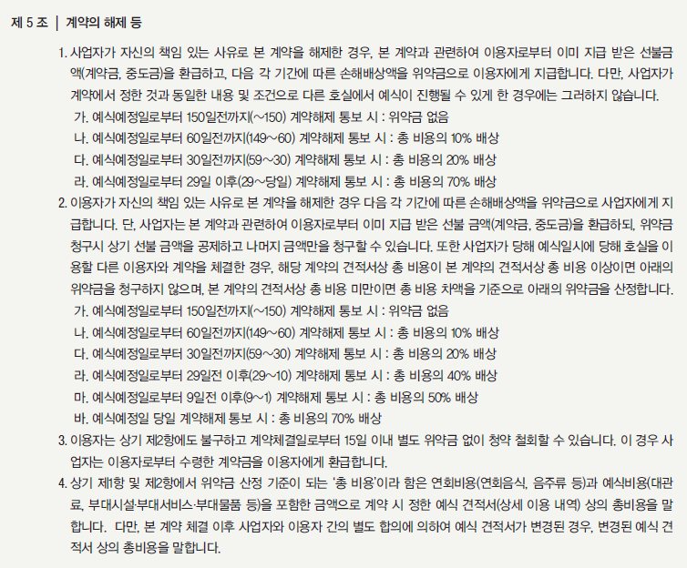
󰊱 서울신라호텔(㈜호텔신라)
① 가격(VAT 포함)
예식홀명 | 식비 |  | 대관료 | 웨딩 무대 장식 (기본 셋팅) | 플라워 장식 (기본 셋팅) |  | 선택품목 가격
 |  |  |  |  |  | 웨딩홀(측면/천장) 장식 | *플라워 장식 추가 | *레드 와인(병당) | *2부 샴페인(병당) | 칵테일 리셉션(잔당) | 웨딩 케이크(개) | 웨딩 국수(인당) | 폐백실 대관료 및 전문 수모와 의상 대여 | 프로젝터 | *연주단/중창단(팀)
다이너스티 홀 | 기본 250명 | 180,000원~400,000원 | 6,600,000원 ~ 22,000,000원 | 8,800,000원 | 27,500,000원 | 1,320,000원 ~ 2,200,000원 | 2,200,000원 ~ 100,000,000원 | 110,000원 ~ 250,000원 | 130,000원~500,000원 | 15,000원 | 1,320,000원 | 8,000원 | 1,100,000원 | 1,320,000원(세트) | 2,200,000원 ~ 10,000,000원
 | 추가 1명당 | 180,000원~400,000원
영빈관 홀 전관 | 기본 200명 | 180,000원~400,000원 | 6,600,000원 ~ 22,000,000원 | 3,300,000원 | 27,500,000원 | 2,750,000원 |  |  |  |  |  |  |  | 330,000원(대당)
 | 추가 1명당 | 180,000원~400,000원
라일락 홀 | 기본 50명 | 180,000원~400,000원 | 2,200,000원 ~ 11,000,000원 | 2,200,000원 | 11,000,000원 | - |  |  |  |  |  |  | - | 330,000원 | 1,320,000원 ~ 10,000,000원
 | 추가 1명당 | 180,000원~400,000원
※ 상기 표시 가격은 정규 웨딩 상품 기준입니다. ※ 기본 서비스(식비, 대관료, 웨딩 무대 장식, 플라워 장식)는 서비스의 필수적 구성요소로서 계약(예약) 시 기본적으로 제공되는 서비스입니다. ※ 대관료는 다른 기본 서비스(식비, 웨딩 무대 장식, 플라워 장식) 이용 금액에 따라 할인될 수 있습니다. ※ 선택 품목은 고객 맞춤형 서비스로 제공되며, 고객의 상품 변경 또는 추가 요청에 따라 표시된 가격을 초과할 수 있습니다. ※ 선택 품목 외부 반입 시 품목 별로 서비스 수수료가 별도 부과됩니다. ※ 정규 웨딩 상품 외 호텔 상품 및 서비스 이용 시 추가 비용이 발생할 수 있습니다.

② 계약해지에 따른 위약금 및 환급에 관한 산정기준

